关系图
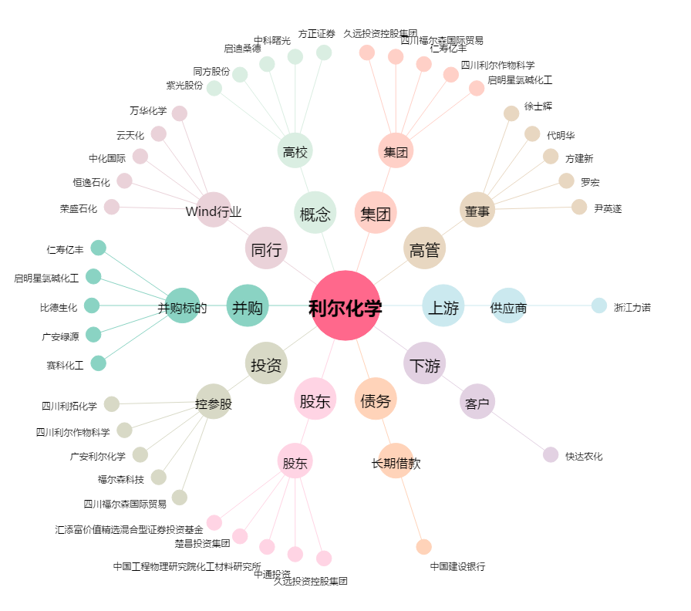
利尔化学[002258.SZ] - 关系概览图

